ACC界面展示草稿
表头部分：作为订单信息显示 | 第1张表：来源系统原始数据
 | 表体字段按照业务系统对应的界面显示，单需要增加1列：
客户名称 | 序号 | 来源系统 | 费用编号 | 费用名称 | 供方编码 | 供方名称 | 结算成本 | 应付成本 | 结算收入 | 币制编码 | 币制名称 | 汇率 | 录入日期 | 发票抬头 | 发票类型
放行日期
出票公司
业务编号
业务类型
销售部门
重量
计费重量
箱型
TEU数量
客户识别号
服务要求
 | 注意： 1. 因为币制不一定相同，因此不需要显示合计数
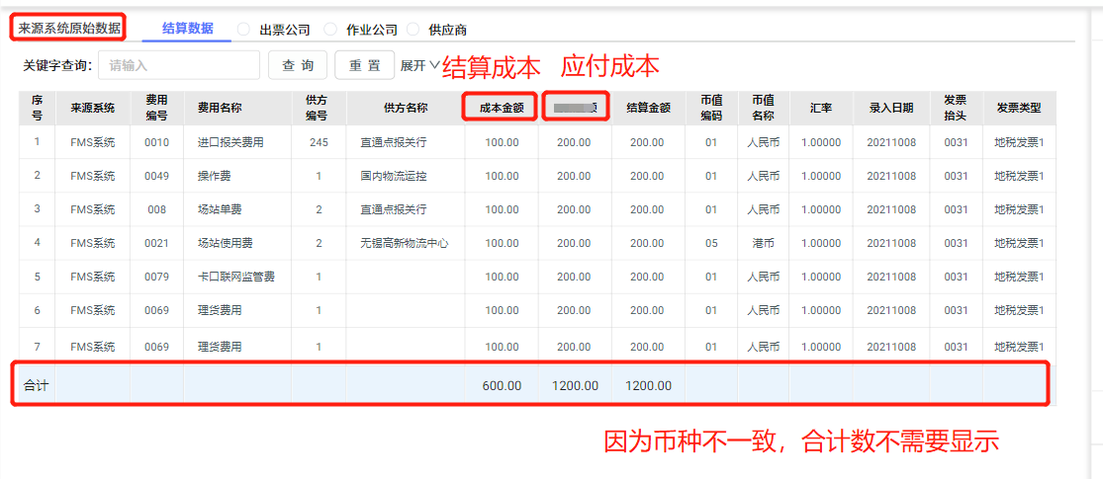

 | 第2张表：结算数据
 | 表体字段按照业务系统对应的界面显示，单需要增加2列：应付成本，作业公司 |  |  |  |  |  |  |  |  |  |  |  | 保留到后6位小数
 | 序号 | 来源系统 | 费用编号 | 费用名称 | 作业公司 | 供方编码 | 供方名称 | 结算成本 | 应付成本 | 结算收入 | 币制编码 | 币制名称 | 汇率 | 录入日期 | 发票抬头 | 发票类型

 | 注意： 1. 因为币制不一定相同，因此不需要显示合计数
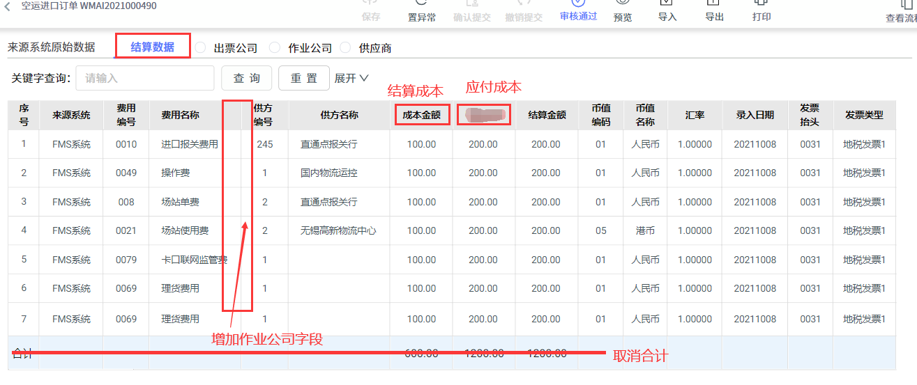

 | 第3张表：保留按照出票公司，作业公司，内部供应商公司角度切换
 | 出票公司角度：
 | 会计主体公司 | 结算单位 | 收付 | 费用名称 | 税率 | 记账本位币 | 本币总额 | 本币不含税额 | 本币税额 | 会计交易类型
 | 常州佳利达国际物流有限公司 | 常州科瑞森科技有限公司 | 应收 | 操作费 | 6 | 人民币 | 100.00 | 94.34 | 5.66 | 外部交易 |  | 808.34 |  | 772.57 |  | 35.77 | 808.34 | 305.84 | 502.5
 | 常州佳利达国际物流有限公司 | 常州科瑞森科技有限公司 | 应收 | 单证费 | 6 | 人民币 | 50.00 | 47.17 | 2.83 | 外部交易 |  | 305.84 |  | 301.55 |  | 4.29 | 772.57 | 301.55 | 471.02
 | 常州佳利达国际物流有限公司 | 常州科瑞森科技有限公司 | 应收 | 进口/进区报关费 | 6 | 人民币 | 150.00 | 141.51 | 8.49 | 外部交易 |  |  |  |  |  |  | 35.77 | 4.29 | 31.48
 | 常州佳利达国际物流有限公司 | 常州科瑞森科技有限公司 | 应收 | 运输费 | 6 | 人民币 | 100.00 | 94.34 | 5.66 | 外部交易 |  | 557.09 |  | 537.06 |  | 20.03
 | 常州佳利达国际物流有限公司 | 常州科瑞森科技有限公司 | 应收 | 装卸费 | 6 | 人民币 | 81.99 | 77.35 | 4.64 | 外部交易 |  |  |  |  |  |  | 305.84 | 295.84 | 10
 | 常州佳利达国际物流有限公司 | 常州科瑞森科技有限公司 | 应收 | 转关费 | 6 | 人民币 | 150.00 | 141.51 | 8.49 | 外部交易 |  |  |  |  |  |  | 301.55 | 292.11 | 9.44
 | 常州佳利达国际物流有限公司 | 常州科瑞森科技有限公司 | 应收 | 港规费 | 0 | 人民币 | 176.35 | 176.35 | - | 外部交易 |  |  |  |  |  |  | 4.29 | 3.73 | 0.56
 | 常州佳利达国际物流有限公司 | 江苏佳利达国际物流股份有限公司 | 应付 | 操作费 | 6 | 人民币 | 0.80 | 0.75 | 0.05 | 内部交易
 | 常州佳利达国际物流有限公司 | 江苏佳利达国际物流股份有限公司 | 应付 | 装卸费 | 0 | 人民币 | 3.69 | 3.69 | - | 内部交易
 | 常州佳利达国际物流有限公司 | 江苏佳利达国际物流股份有限公司 | 应付 | 进口/进区报关费 | 6 | 人民币 | 35.00 | 33.02 | 1.98 | 内部交易
 | 常州佳利达国际物流有限公司 | 江苏佳利达国际物流股份有限公司宿迁分公司 | 应付 | 单证费 | 6 | 人民币 | 20.00 | 18.87 | 1.13 | 内部交易
 | 常州佳利达国际物流有限公司 | 江苏佳利达国际物流股份有限公司宿迁分公司 | 应付 | 运输费 | 6 | 人民币 | 20.00 | 18.87 | 1.13 | 内部交易
 | 常州佳利达国际物流有限公司 | 常州佳利达国际物流有限公司 | 应付 | 转关费 | 0 | 人民币 | 50.00 | 50.00 | - | 公司内交易
 | 常州佳利达国际物流有限公司 | 常州佳利达国际物流有限公司 | 应付 | 港规费 | 0 | 人民币 | 176.35 | 176.35 | - | 公司内交易
 |  |  |  |  | 合计（收入-成本）： |  | 应收-应付 | 应收-应付 | 应收-应付

 | 作业公司角度：
 | 会计主体公司 | 结算单位 | 收付 | 费用名称 | 税率 | 记账本位币 | 本币总额 | 本币不含税额 | 本币税额 | 会计交易类型
 | 江苏佳利达国际物流股份有限公司 | 常州佳利达国际物流有限公司 | 应收 | 操作费 | 6 | 人民币 | 0.80 | 0.75 | 0.05 | 内部交易 |  |  | 305.84 | 301.55 | 4.29
 | 江苏佳利达国际物流股份有限公司 | 常州佳利达国际物流有限公司 | 应收 | 装卸费 | 0 | 人民币 | 3.69 | 3.69 | - | 内部交易 |  |  | 295.84 | 292.11 | 3.73
 | 江苏佳利达国际物流股份有限公司 | 常州佳利达国际物流有限公司 | 应收 | 进口/进区报关费 | 6 | 人民币 | 35.00 | 33.02 | 1.98 | 内部交易
 | 江苏佳利达国际物流股份有限公司宿迁分公司 | 常州佳利达国际物流有限公司 | 应收 | 单证费 | 6 | 人民币 | 20.00 | 18.87 | 1.13 | 内部交易
 | 江苏佳利达国际物流股份有限公司宿迁分公司 | 常州佳利达国际物流有限公司 | 应收 | 运输费 | 6 | 人民币 | 20.00 | 18.87 | 1.13 | 内部交易
 | 常州佳利达国际物流有限公司 | 常州佳利达国际物流有限公司 | 应收 | 转关费 | 0 | 人民币 | 50.00 | 50.00 | - | 公司内交易
 | 常州佳利达国际物流有限公司 | 常州佳利达国际物流有限公司 | 应收 | 港规费 | 0 | 人民币 | 176.35 | 176.35 | - | 公司内交易
 | 江苏佳利达国际物流股份有限公司 | (HY)国内物流-运控 | 应付 | 操作费 | 6 | 人民币 | 0.80 | 0.75 | 0.05 | 公司内交易
 | 江苏佳利达国际物流股份有限公司 | 必勤-陆运 | 应付 | 装卸费 | 0 | 人民币 | 3.69 | 3.69 | - | 外部交易
 | 江苏佳利达国际物流股份有限公司 | (HY)直通点报关行 | 应付 | 进口/进区报关费 | 6 | 人民币 | 35.00 | 33.02 | 1.98 | 公司内交易
 | 江苏佳利达国际物流股份有限公司宿迁分公司 | (HY)佳利达南京公司车队 | 应付 | 运输费 | 6 | 人民币 | 10.00 | 9.43 | 0.57 | 内部交易
 | 江苏佳利达国际物流股份有限公司宿迁分公司 | (HY)江苏佳利达宿迁分公司 | 应付 | 单证费 | 6 | 人民币 | 20.00 | 18.87 | 1.13 | 公司内交易
 | 常州佳利达国际物流有限公司 | 香港源强物流有限公司 | 应付 | 转关费 | 0 | 人民币 | 50.00 | 50.00 | - | 外部交易
 | 常州佳利达国际物流有限公司 | 香港源强物流有限公司 | 应付 | 港规费 | 0 | 人民币 | 176.35 | 176.35 | - | 外部交易
 |  |  |  |  | 合计（收入-成本）： |  | 应收-应付 | 应收-应付 | 应收-应付

 | 内部供应商公司角度：
 | 会计主体公司 | 结算单位 | 收付 | 费用名称 | 税率 | 记账本位币 | 本币总额 | 本币不含税额 | 本币税额 | 会计交易类型 |  |  | 65.8 | 62.07 | 3.73
 | (HY)国内物流-运控 | 江苏佳利达国际物流股份有限公司 | 应收 | 操作费 | 6 | 人民币 | 0.80 | 0.75 | 0.05 | 公司内交易
 | (HY)佳利达南京公司车队 | 江苏佳利达国际物流股份有限公司宿迁分公司 | 应收 | 运输费 | 6 | 人民币 | 10.00 | 9.43 | 0.57 | 内部交易
 | (HY)江苏佳利达宿迁分公司 | 江苏佳利达国际物流股份有限公司宿迁分公司 | 应收 | 单证费 | 6 | 人民币 | 20.00 | 18.87 | 1.13 | 公司内交易
 | (HY)直通点报关行 | 江苏佳利达国际物流股份有限公司 | 应收 | 进口/进区报关费 | 6 | 人民币 | 35.00 | 33.02 | 1.98 | 公司内交易
 |  |  |  |  | 合计（收入-成本）： |  | 应收-应付 | 应收-应付 | 应收-应付

